SRS_Nhập liệu
SRS NGHIỆP VỤ: DỮ LIỆU KẾT QUẢ KINH DOANH

1. Introduction/Giới thiệu
1.1 Purpose/Mục đích
+ | Danh sách các thông báo mời họp

1.2 Intended Audience and Reading Suggestions
Tài liệu dùng cho: | DEV, BA và Tester

1.3 Abbreviations/Viết tắt
Acronym | Reference

2. Mockup & Specification Description/ Bản vẽ và đặc tả
2.1 Mô tả luồng tổng quan

2.2 UI/Giao diện
Đường dẫn chức năng: | Xem trong UI

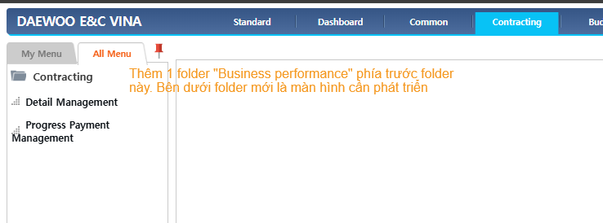

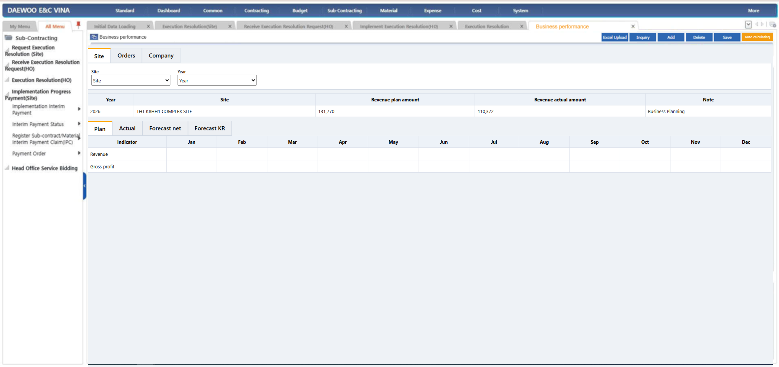

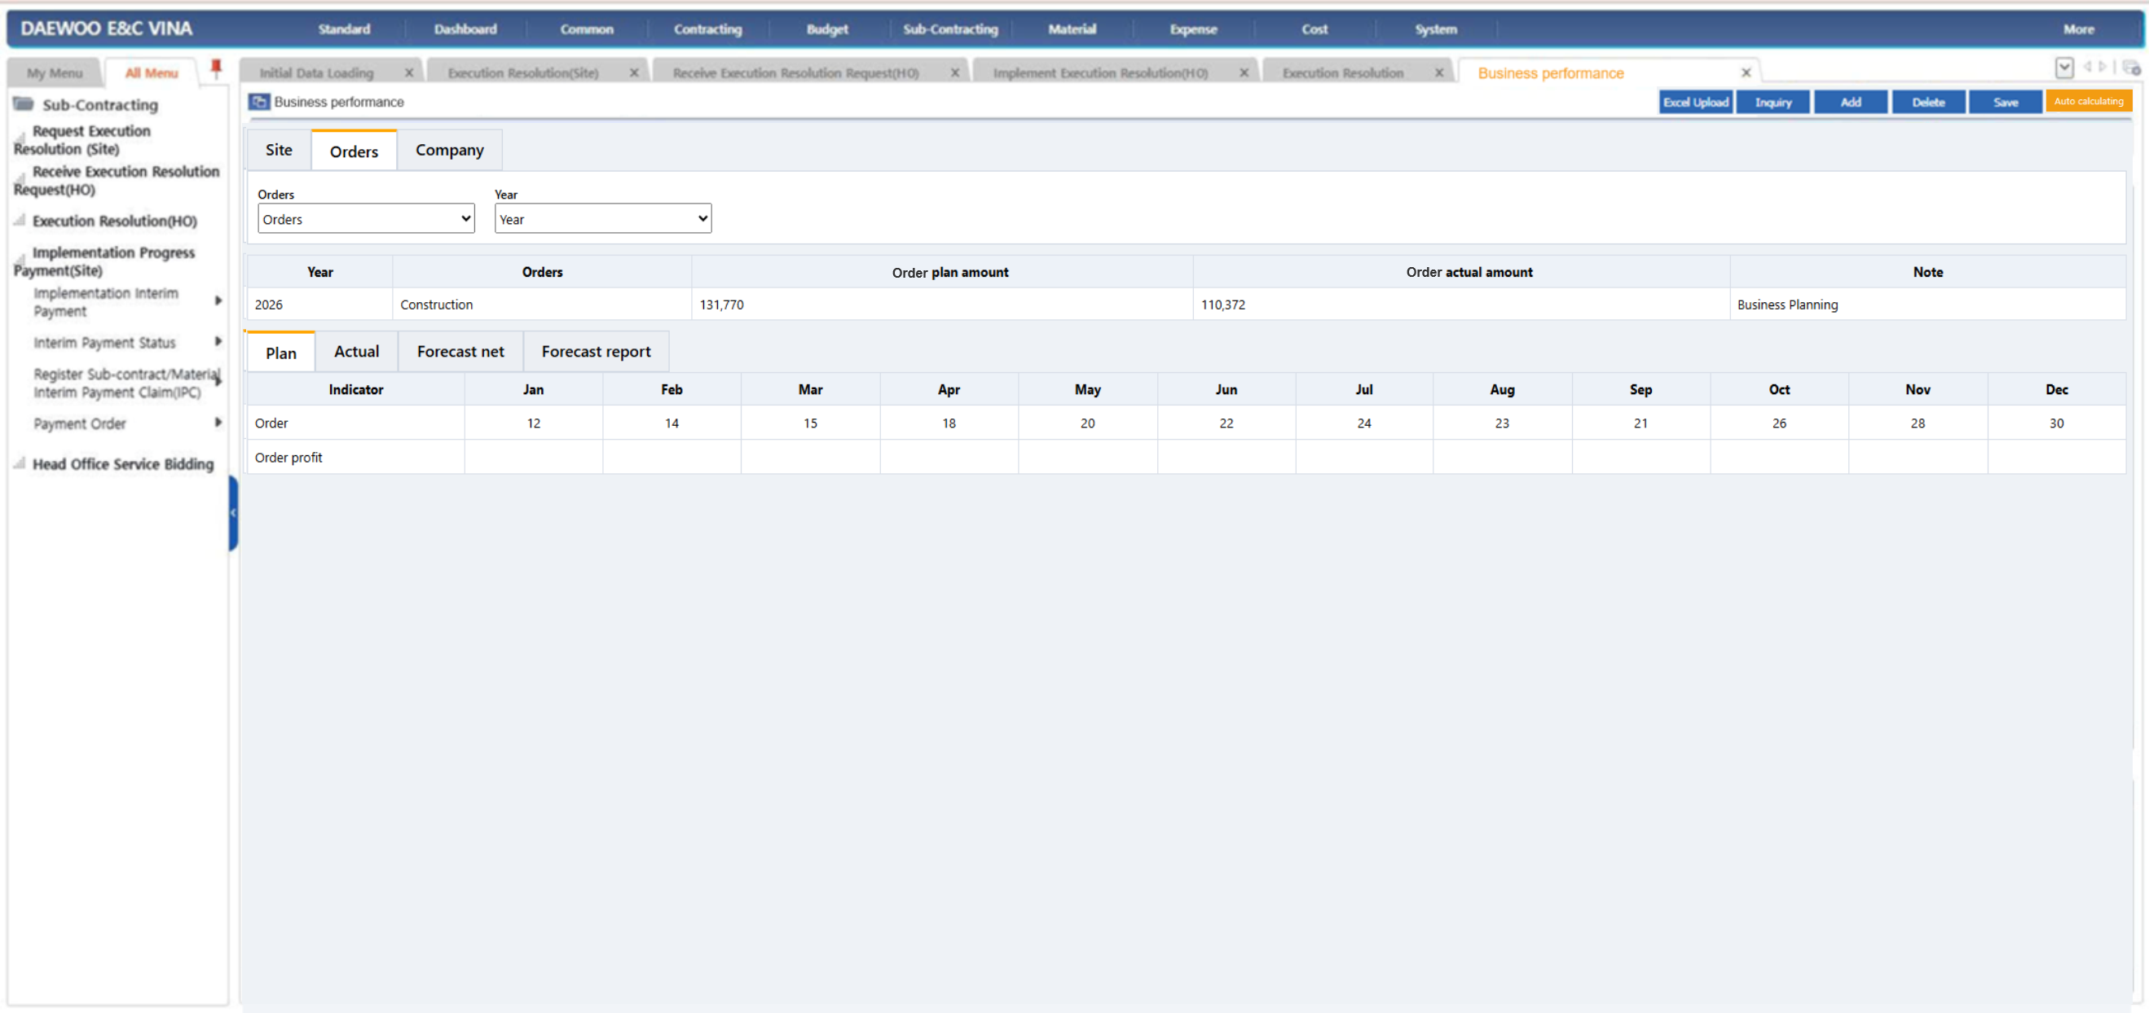

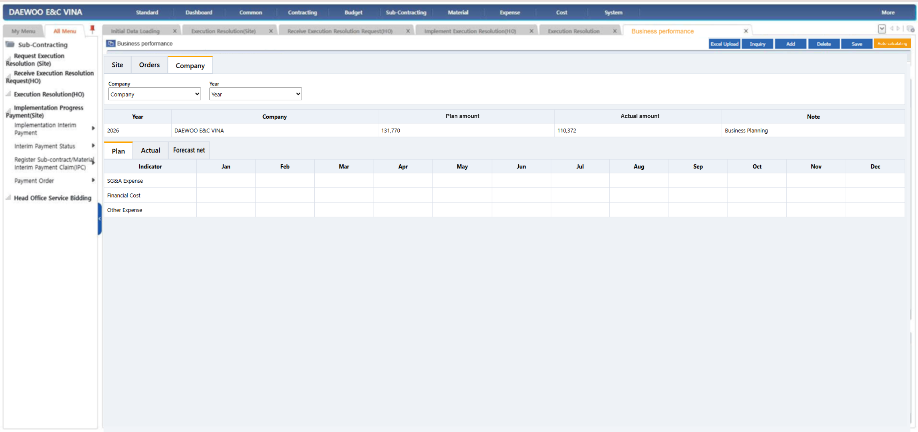

2.3 Specification Description/Đặc tả giao diện
2.3.1 Form Informations rules/ Các quy định về Thông tin trên giao diện

2.3.2 Functional Description/ Mô tả chức năng trên form

No | Component EN | Component VN | Control. Type | Editable | Mandatory | Default Value | Moving & Focus | Description
Nút chức năng
1 | Excel upload | Nhập excel | Nút |  |  |  |  | Bấm để chọn file excel đã nhập dữ liệu để up vào hệ thống Nếu dữ liệu upload bị sai sẽ báo lỗi chung trên UI (giống các màn hình khác) và trả về file excel lỗi với cột cuối cùng "Nguyên nhân lỗi" hiển thị text chi tiết lỗi theo từng dòng dữ liệu
2 | Excel template | Tải mẫu excel | Nút |  |  |  |  | Bấm để chọn file excel đã nhập dữ liệu để up vào hệ thống
3 | Inquiry | Truy vấn | Nút |  |  |  |  | Truy vấn dữ liệu đã lưu
4 | Add | Thêm mới | Nút |  |  |  |  | Thêm mới dòng trắng để nhập liệu Luôn load sẵn các chỉ tiêu "Indicator" người dùng chỉ nhập các ô thuộc các tháng có dữ liệu
5 | Delete | Xóa | Nút |  |  |  |  | Xóa dòng dữ liệu master và detail liên quan đã chọn
6 | Save | Lưu | Nút |  |  |  |  | Lưu dữ liệu master và liên quan đang focus
7 | Auto calculating | Tự động tính toán | Nút |  |  |  |  | Bấm nút bật popup tính toán. Công thức tính toán xem mô tả sheet bên cạnh Lưu ý có case điều chỉnh số liệu các tháng trước => ép số, trao đổi sau
8 | Closing | Khóa dữ liệu | Nút |  |  |  |  | Bấm nút không cho chỉnh sửa dữ liệu
9 | Cancel closing | Hủy khóa | Nút |  |  |  |  | Bấm nút cho phép chỉnh sửa dữ liệu

Tham số - Tab Site
1 | Site | Site | Chọn 1 | Có | Có |  |  | Chọn site theo control chung các màn nhập liệu trong hệ thống
2 | Year | Năm | Chọn 1 | Có | Có | Năm hiện tại |  | Chọn dropdown từng năm

Tham số - Tab Orders
1 | Orders | Hợp đồng tương lai | Chọn 1 | Có | Có |  |  | Chọn Orders theo control chung các màn nhập liệu trong hệ thống. Dữ liệu lấy từ màn khai báo Mảng
2 | Year | Năm | Chọn 1 | Có | Có | Năm hiện tại |  | Chọn dropdown từng năm

Tham số - Tab Company
1 | Company | Công ty | Chọn 1 | Có | Có |  |  | Chọn Company theo control chung các màn nhập liệu trong hệ thống. Chỉ cho chọn Công ty con
2 | Year | Năm | Chọn 1 | Có | Có | Năm hiện tại |  | Chọn dropdown từng năm

2.3.4 Logic business Rules/Mô tả các rule chung, rule nghiệp vụ, rule tính toán

No | Component EN | Component VN | Control. Type | Editable | Mandatory | Column Arrange | Moving & Focus | Description
Tab Site - Master
1 |  |  |  |  |  |  |  | Rules sắp xếp, theo thứ tự ưu tiên: + Năm (năm mới nhất lên trên) >> Site (thứ tự như trong helpcode chọn Site)
2 | Year | Năm | Text | Không |  |  |  | Hiển thị năm đã lưu
3 | Site | Dự án | Text | Không |  |  |  | Hiển thị Tên site đã lưu
4 | Revenue plan amount | Doanh thu kế hoạch | Integer | Không |  |  |  | = Sum tổng chỉ tiêu "Revenue" tất cả các tháng trong năm ở grid detail tab Plan
5 | Revenue actual amount | Doanh thu thực tế | Integer | Không |  |  |  | = Sum tổng chỉ tiêu "Revenue" tất cả các tháng trong năm ở grid detail tab Actual
6 | Note | Ghi chú | Text | Có | Không |  |  | Người dùng nhập

Tab Plan - Detail
1 | Revenue | Doanh thu | Integer | Có | Không |  |  | Người dùng nhập số liệu từng tháng | Mã code có cần không?
2 | Gross profit | Lợi nhuận gộp | Integer | Có | Không |  |  | Người dùng nhập số liệu từng tháng | Mã code có cần không?

Tab Actual - Detail
1 | Revenue | Doanh thu | Integer | Có | Không |  |  | Người dùng nhập số liệu từng tháng
2 | Gross profit | Lợi nhuận gộp | Integer | Có | Không |  |  | Người dùng nhập số liệu từng tháng

Tab Forecast net - Detail
1 | Revenue | Doanh thu | Integer | Có | Không |  |  | Người dùng nhập số liệu từng tháng | Mã code có cần không?
2 | Gross profit | Lợi nhuận gộp | Integer | Có | Không |  |  | Người dùng nhập số liệu từng tháng | Mã code có cần không?

Tab Forecast KR - Detail
1 | Revenue | Doanh thu | Integer | Có | Không |  |  | Người dùng nhập số liệu từng tháng
2 | Gross profit | Lợi nhuận gộp | Integer | Có | Không |  |  | Người dùng nhập số liệu từng tháng

Tab Orders - Master
1 |  |  |  |  |  |  |  | Rules sắp xếp, theo thứ tự ưu tiên: + Năm (năm mới nhất lên trên) >> Order (thứ tự như trong helpcode chọn Lĩnh vực kinh doanh trong màn khai Lĩnh vực kinh doanh)
2 | Year | Năm | Text | Không |  |  |  | Hiển thị năm đã lưu
3 | Order | Lĩnh vực kinh doanh | Text | Không |  |  |  | Hiển thị Tên lĩnh vực kinh doanh đã lưu
4 | Order plan amount | Giá trị hợp đồng kế hoạch | Integer | Không |  |  |  | = Sum tổng chỉ tiêu "Order" tất cả các tháng trong năm ở grid detail tab Plan
5 | Order actual amount | Giá trị hợp đồng thực tế | Integer | Không |  |  |  | = Sum tổng chỉ tiêu "Order" tất cả các tháng trong năm ở grid detail tab Actual
6 | Note | Ghi chú | Text | Có | Không |  |  | Người dùng nhập

Tab Plan - Detail
1 | Order | Doanh thu | Integer | Có | Không |  |  | Người dùng nhập số liệu từng tháng | Mã code có cần không?
2 | Order profit | Lợi nhuận gộp | Integer | Có | Không |  |  | Người dùng nhập số liệu từng tháng | Mã code có cần không?

Tab Actual - Detail
1 | Order | Doanh thu | Integer | Có | Không |  |  | Người dùng nhập số liệu từng tháng
2 | Order profit | Lợi nhuận gộp | Integer | Có | Không |  |  | Người dùng nhập số liệu từng tháng

Tab Forecast net - Detail
1 | Order | Doanh thu | Integer | Có | Không |  |  | Người dùng nhập số liệu từng tháng
2 | Order profit | Lợi nhuận gộp | Integer | Có | Không |  |  | Người dùng nhập số liệu từng tháng

Tab Forecast KR - Detail
1 | Order | Doanh thu | Integer | Có | Không |  |  | Người dùng nhập số liệu từng tháng
2 | Order profit | Lợi nhuận gộp | Integer | Có | Không |  |  | Người dùng nhập số liệu từng tháng

Tab Company - Master
1 |  |  |  |  |  |  |  | Rules sắp xếp, theo thứ tự ưu tiên: + Năm (năm mới nhất lên trên) >> Company (thứ tự như trong helpcode chọn Công ty trong màn khai Công ty)
2 | Year | Năm | Text | Không |  |  |  | Hiển thị năm đã lưu
3 | Company | Công ty | Text | Không |  |  |  | Hiển thị Tên Công ty đã lưu
4 | Plan amount | Chi phí kế hoạch | Integer | Không |  |  |  | = Sum tổng tất cả các chỉ tiêu tất cả các tháng trong năm ở grid detail tab Plan
5 | Actual amount | Chi phí thực tế | Integer | Không |  |  |  | = Sum tổng tất cả các chỉ tiêu tất cả các tháng trong năm ở grid detail tab Actual
6 | Note | Ghi chú | Text | Có | Không |  |  | Người dùng nhập

Tab Plan - Detail
1 | SG&A Expense | Chi phí | Integer | Có | Không |  |  | Chờ khách chốt logic
2

Tab Actual - Detail
1 | SG&A Expense | Chi phí | Integer | Có | Không |  |  | Chờ khách chốt logic
2

Tab Forecast net - Detail
1 | SG&A Expense | Chi phí | Integer | Có | Không |  |  | Chờ khách chốt logic
2

Common rule
 |  |  |  |  |  |  |  | Common rule chung phân quyền theo màn hình và nút trong hệ thống

Ảnh hưởng

